Sheet1
西部调度台日运行方案
日期：2026年4月28日 后端调度员：梁悦童
一、当日运行思路
1.当前调整背景、目标：西部管道各管线管存处于目标管存上下浮动，压力适中。 2.运行问题、瓶颈：当日中亚上载增加，存在完成情况欠量风险。为消减风险，增启西三线霍尔果斯一台机组，保证上载。 3.压缩机组配置：西一线：轮（1）孔（1）四（0）鄯（0）哈（1）雅（0）红（0）柳（0）玉（1）酒（0）山（0）金（0）古（0）；西二三四线：霍(3)精(3)乌苏(3)玛(3)乌鲁(0)连(3)了(0)烟(3)红(3)瓜(0)嘉(0)张(4)永(0)古(3)；涩兰长：涩（2）羊（2）乌（1）湖（0）河（0）。 4.作业：张掖支线内检测作业。

二、上下载计划 |  | 上载变化量298 |  |  |  |  |  |  |  |  |  | 下载变化量-18
上载站场 | 总 | 霍尔果斯 | 轮南 （总） | 塔里木油田 | 西北油田 | 庆华 | 新天 | 青海 | 长宁靖边 | 呼图壁 （采） | 温吉桑 （采） | 管线下载 | 总 | 西一线 | 西二线 | 西三线 | 兰银线 |  | 涩宁兰 | 长宁线
今日日指定 | 26843 | 13300 | 5677 | 5200 | 450 | 458 | 668 | 940 | 150 | 0 | 0 | 今日日指定 | 3490 | 319 | 1335 | 185 | 241 |  | 777 | 633
昨日日指定 | 26545 | 12800 | 5777 | 5300 | 450 | 458 | 670 | 940 | 150 | 0 | 0 | 昨日日指定 | 3508 | 325 | 1344 | 186 | 238 |  | 771 | 644
日指定变化 | 298 | 500 | -100 | -100 | 0 | 0 | -2 | 0 | 0 | 0 | 0 | 日指定变化 | -18 | -6 | -9 | -1 | 3 |  | 6 | -11
三、平衡预测 |  |  |  |  |  |  |  |  |  |  |  | 四、转供量
管道 | 总 | 西一线 | 西二三四线 | 涩兰长 |  |  |  | 今日平衡情况:总平衡-400 西一线0，西二三四-400，涩兰长0，古河线0。 |  |  |  | 今日平衡情况:西一中卫1850，西二三中卫12900，红柳一转二0，红柳二转一100，轮吐转供3653 河口反输200，古河0，西二甘塘500，西一甘塘0。
当日管存 | 85612 | 12615 | 68982 | 4015
早8:00平衡 | -400 | 0 | -400 | 0
调整后平衡 | -400 | 0 | -400 | 0 |  |  |  | 调整思路：增启西三线霍尔果斯站一台机组。
次日管存预测 | 85212 | 12615 | 68582 | 4015
五、管道运行参数
站场 | 进站压力 | 出站压力 | 流量 | 转速 | 台数 | 效率 | 站场 | 进站压力 | 出站压力 | 流量 | 转速 | 台数 | 效率 | 转供站场 | 进站压力 | 出站压力 | 今日转供 | 能否完成 |  | 关键点 | 压力
霍尔果斯 | 7.0 | 10.22 | 13769 | 5432 | 4 | 高 | 轮南 | 6.1 | 8.0 | 6004 | 3810 | 1 | 中 | 红柳 | 7.1 | 7.1 | 100 | 能 |  | 温吉桑27# | 8.8
精河 | 8.0 | 10.2 | 13728 | 5688 | 3 | 高 | 孔雀河 | 6.5 | 8.3 | 5616 | 4185 | 1 | 高 | 中卫 | 8.1 | 7.7 | 12900 | 能 |  | 昌吉 | 9.4
乌苏 | 8.2 | 10.0 | 13709 | 4553 | 3 | 高 | 四道班 | 7.4 | 7.4 | 2805 | / | 0 | / | 吐鲁番 | 7.5 | 7.4 | 3653 | / |  | 轮吐15# | 8.2
玛纳斯 | 8.0 | 9.89 | 13602 | 5251 | 3 | 高 | 鄯善 | 6.6 | 6.6 | 2137 | / | 0 | / | 河口 | 4.7 | 4.7 | 200 | 能 |  | 银川 | 5.7
乌鲁木齐 | 8.2 | 8.2 | 10793 | / | 0 | / | 哈密 | 5.6 | 8.5 | 2128 | 3794 | 1 | 高 | 甘塘 | 8.3 | 5.8 | 500 | 能 |  | 河口 | 4.7
连木沁 | 7.0 | 9.1 | 14177 | 5541 | 3 | 高 | 雅满苏 | 8.2 | 8.2 | 2128 | / | 0 | / |  |  |  |  |  |  | 甘塘 | 6.5
了墩 | 8.0 | 8.0 | 15061 | / | 0 | / | 红柳 | 7.1 | 7.1 | 2128 | / | 0 | / | 站场 | 进站压力 | 出站压力 | 流量 | 转速 | 台数 | 效率
烟墩 | 6.7 | 8.7 | 14640 | 4757 | 3 | 高 | 柳园 | 6.8 | 6.8 | 1758 | / | 0 | / | 涩北 | 2.4 | 3.4 | 693 | 10255 | 2 | 高
红柳 | 7.1 | 9.8 | 14800 | 5964 | 3 | 高 | 玉门 | 6.1 | 8.2 | 1735 | 3410 | 1 | 高 | 羊肠子沟 | 2.8 | 4.0 | 687 | 5926 | 2 | 高
瓜州 | 8.8 | 8.8 | 14800 | / | 0 | / | 酒泉 | 8.0 | 8.0 | 1730 | / | 0 | / | 乌兰 | 3.7 | 5.1 | 649 | 5742 | 1 | 高
嘉峪关 | 7.4 | 7.4 | 14763 | 0 | 0 | / | 山丹 | 7.3 | 7.3 | 1730 | / | 0 | / | 湖东 | 4.7 | 4.7 | 649 | / | 0 | /
张掖 | 6.4 | 8.9 | 14734 | 5782 | 3 | 高 | 金昌 | 7.1 | 7.1 | 1726 | / | 0 | / | 银川 | 5.0 | 5.0 | 480 | / | 0 | /
永昌 | 7.3 | 7.3 | 14583 | / | 0 | / | 古浪 | 6.8 | 6.8 | 1611 | / | 0 | / | 河口 | 5.0 | 5.0 | -83 | / | 0 | /
古浪 | 6.4 | 8.4 | 14494 | 5671 | 3 | 高
六、计划调整
 | 调整时间 |  |  |  | 调整点 |  |  |  |  |  | 调整原因 |  |  |  |  | 调整措施
1 | 9:00:00 |  |  |  | 西三线霍尔果斯 |  |  |  |  |  | 保证中亚足量上载 |  |  |  |  | 增启霍尔果斯机组一台
2
3
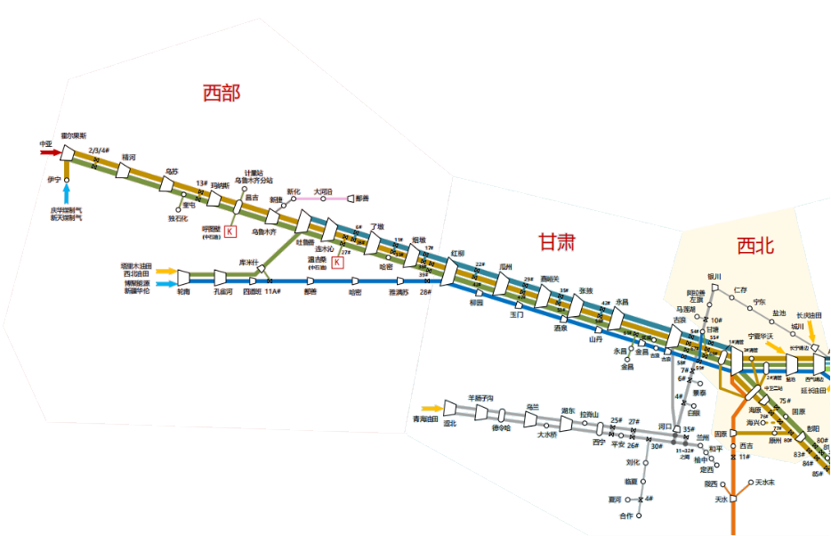
4
5
 |  |  |  |  |  |  |  |  |  |  |  |  | 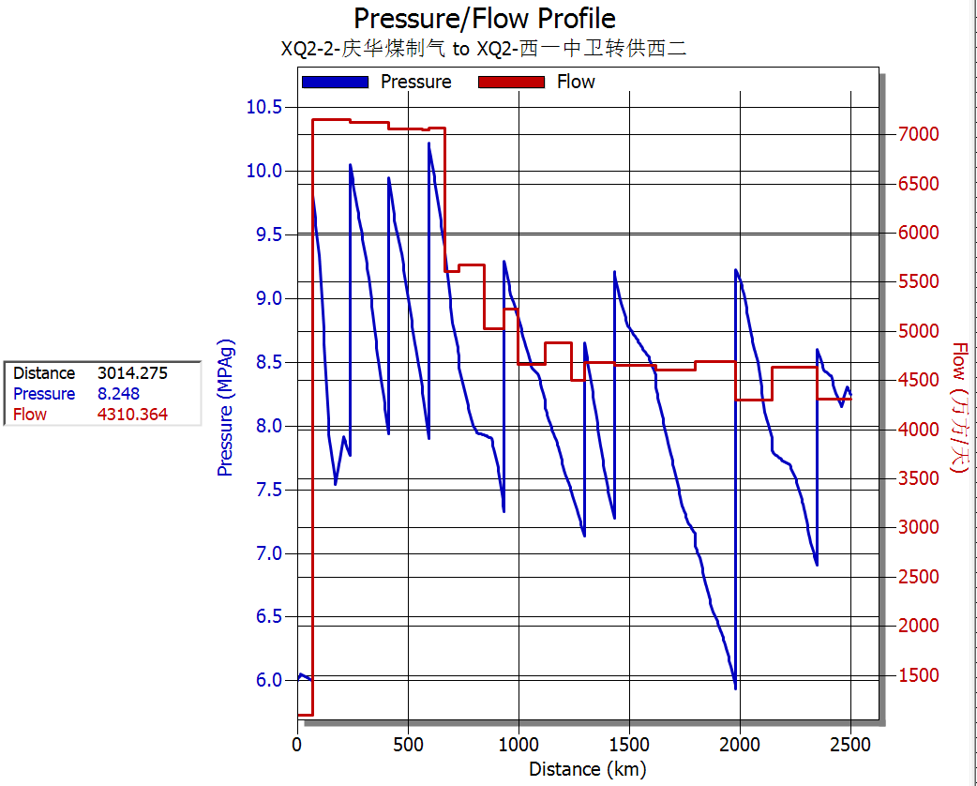 西二线流量、压力坡降图

 |  |  |  |  | 轮吐3653

 |  |  |  |  |  |  | 红柳100

 |  |  |  |  |  |  |  |  |  | 甘塘500

 |  |  |  |  |  |  |  |  |  |  | ​

 |  |  |  |  |  |  |  |  |  |  | ​

